UXUI 및 RAW데이터설명
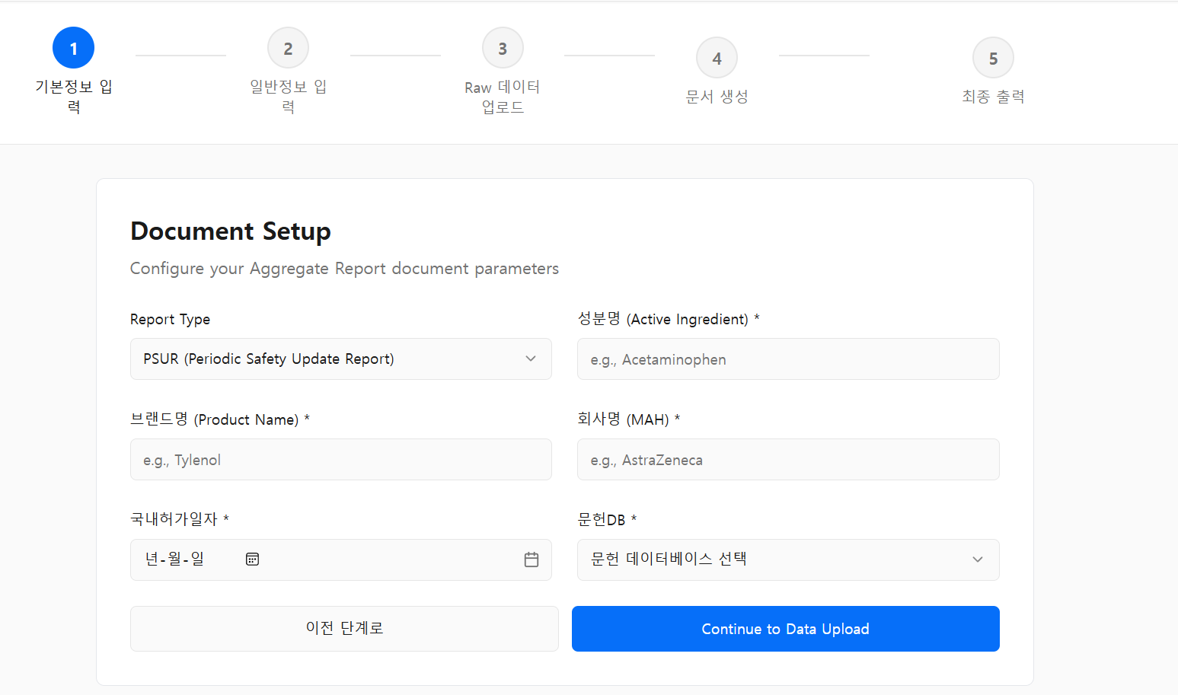
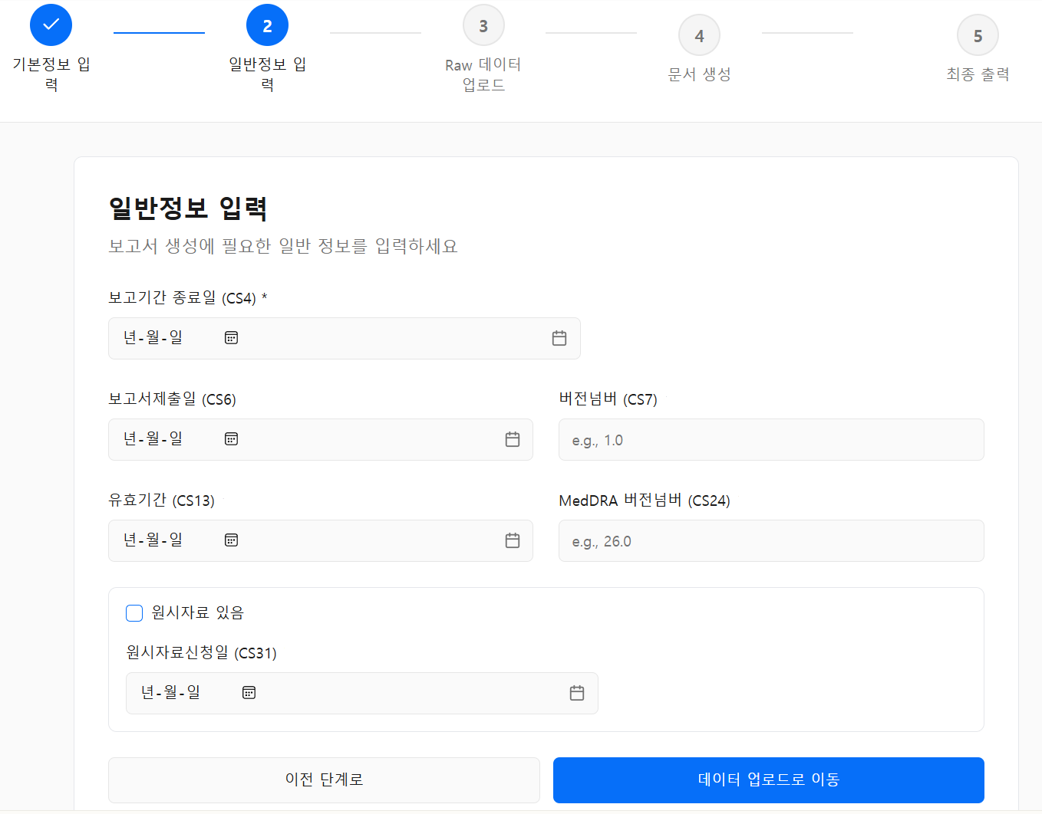
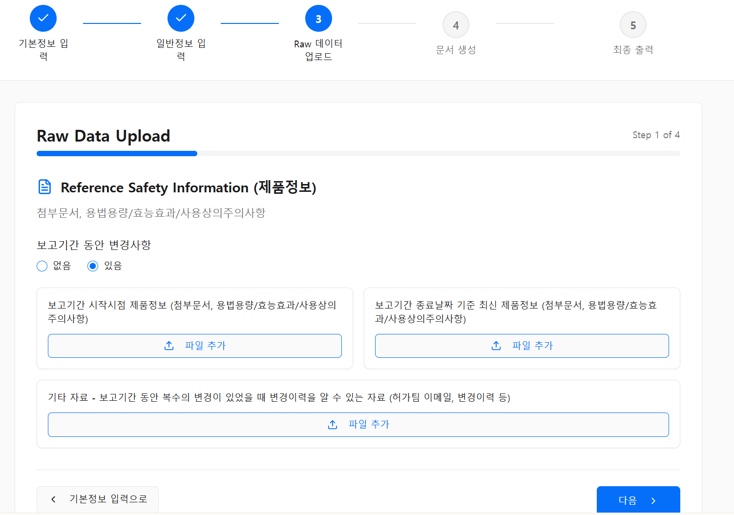
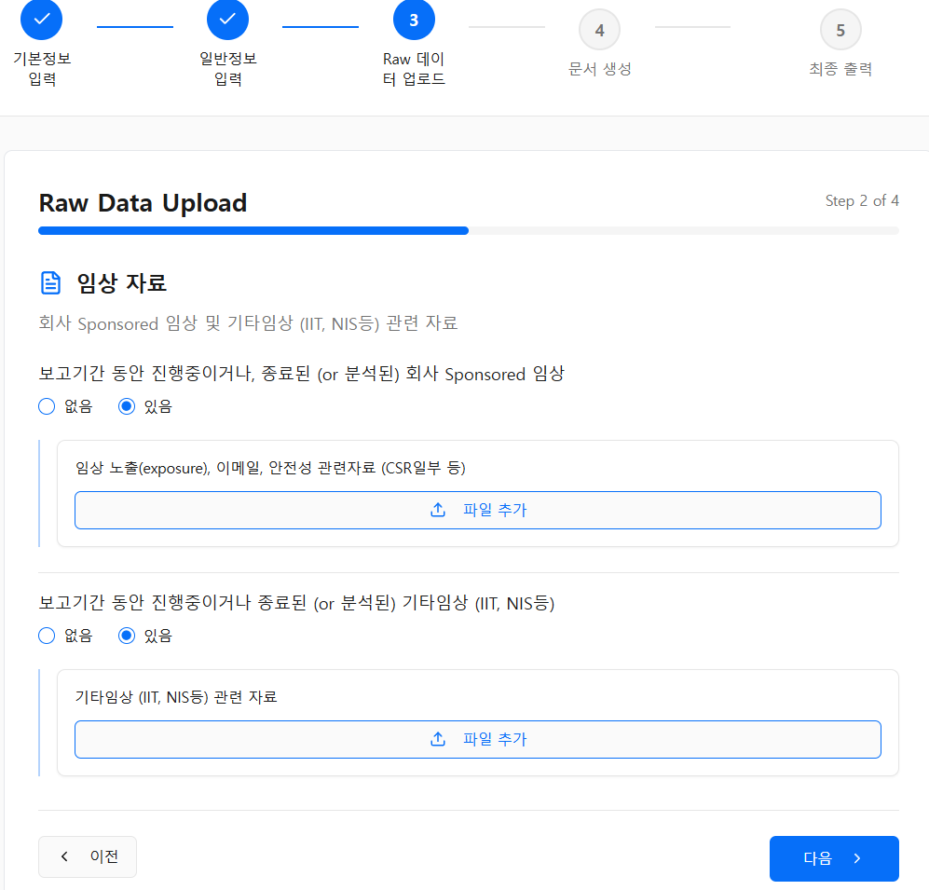
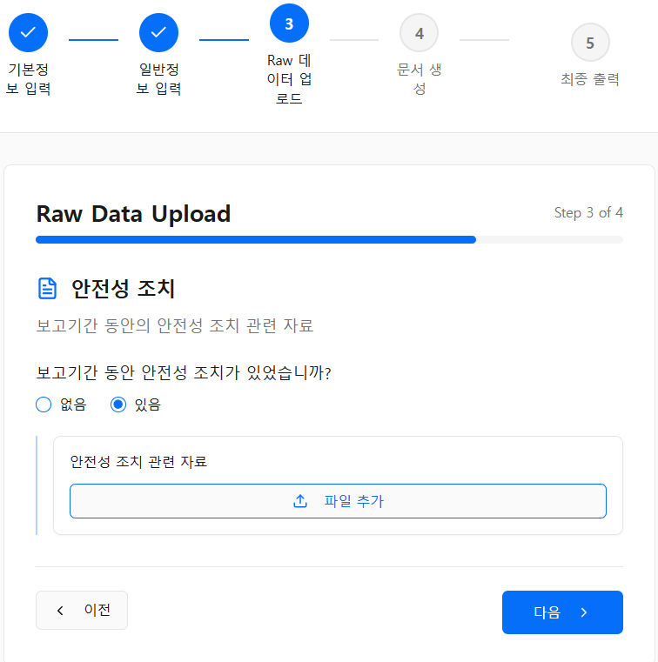
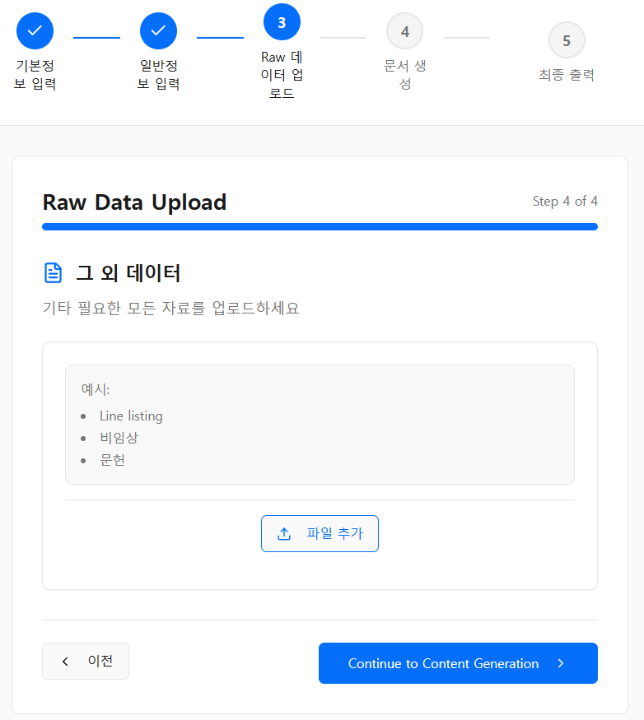
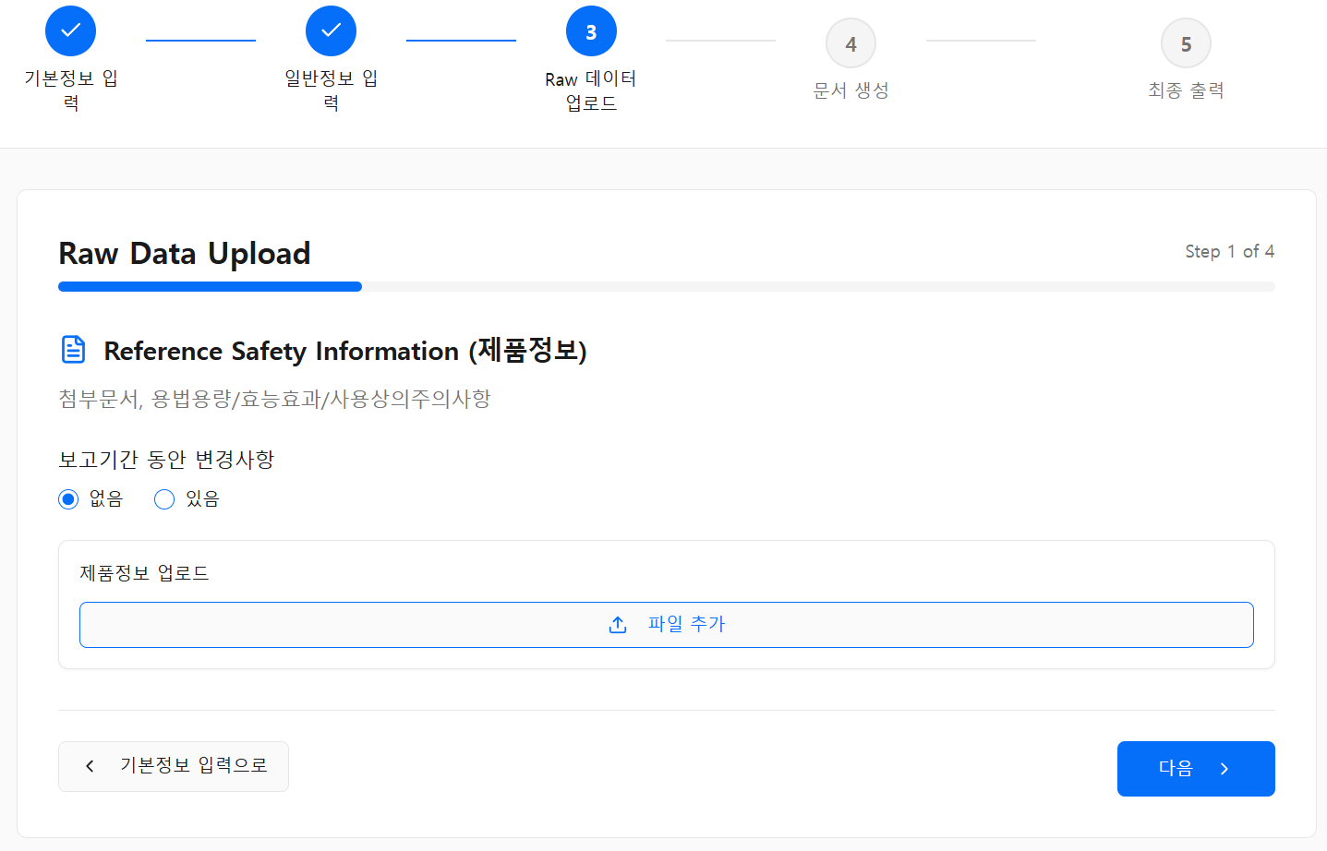
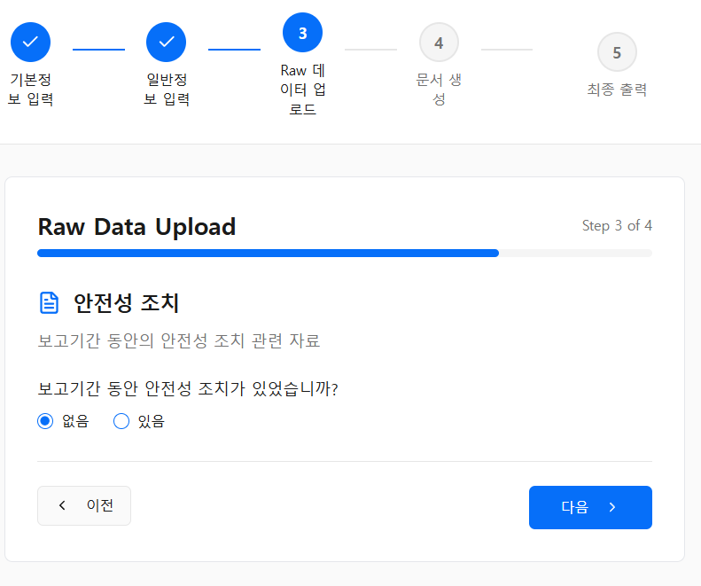
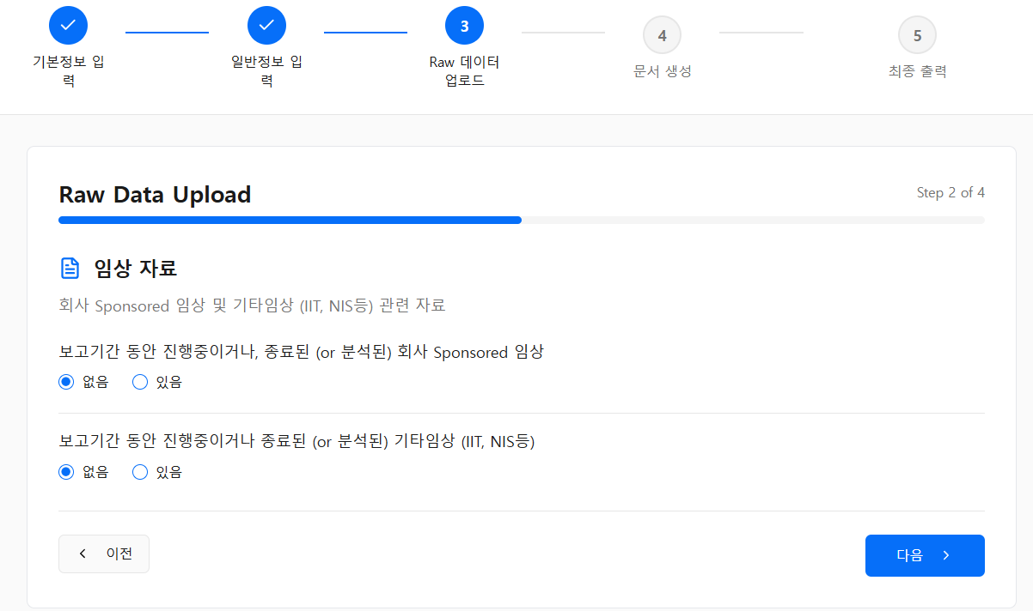
 | # 사용자가 올리는 raw데이터는 무조건 분류되어야만한다. 그래야만 분류가 되어서 데이터명세서에 따라서 cs나 PH요소를 생성할 수 있기 때문. #분류가 헷갈리거나 어려운 경우, raw데이터 종류별 설명을 보고, 그거로도 안되면 학습된 raw데이터 예시들을 보면서, 안의 내용과 컨텐츠의 유사도로 RAW데이터를 분류할 수 있다. # raw데이터를 분류할때는 제목, 안에 컨텐츠도 중요하지만, 어떤 UI/UX를 통해 들어왔는지도 RAW데이터를 분류하는데 중요한 정보이다. # 분류가 헷갈릴 때는 사용자한테 다시 물어보던지 해서라도 문서생성하기 전에 분류를 확정해야 한다.
 | RAW데이터 종류 | 필수/비필수 | RAW데이터 종류별 설명 | UX/UI에서 어디로 들어오는 항목이 해당 데이터가 되는 지. RAW데이터 파일을 올리는건 4단계인데 step 1은 reference safety inforamtion 을 올리는 단계. step 2는 임상데이터 및 IIT, NIS 등 데이터를 올리는 단계 step 3 은 안전성조치에 관해 올리는거 step 4는 그외 모든 raw데이터를 올리는 단계
업로드 데이터 | RAW1.1_최신첨부문서 | 비필수 | 사용자는 의약품의 허가된 사항을 업로드 할때, 첨부문서의 형태로 업로드 할 수도 있고, 용법용량/효능효과/사용상의주의사항에 관한 내용을 각각 따로 업로드 할 수도 있음. 첨부문서로 업로드 할때는 인공지능이 알아서 첨부문서 안에서 용법용량/효능효과/사용상의 주의사항을 분리해서 캐치해야함. 첨부문서란, 의약품 허가사항의 일부로서, 의료전문가에게 의약품의 안전하고 효과적인 사용에 관한 공식적이고 상세한 정보를 제공하는 문서. 의약품의 특성, 적응증, 용법·용량, 효능효과, 안전성 등을 다루며, 환자용 설명서 및 처방 지침의 기초 자료로 활용됨. 이 첨부문서는 지속적으로 업데이트가 되는 문서로서, "RAW1.1_최신첨부문서"란 보고기간종료시점 기준으로 가장 최신의 첨부문서를 말함. 보고기간 사이에 첨부문서에 업데이트가 있었다면, "RAW1.1_최신첨부문서"와 "RAW1.2_보고기간시작시점첨부문서" 두가지 문서가 존재한다. 만약에 보고기간동안 첨부문서 내용의 업데이트 가 없었다면, "RAW1.1_최신첨부문서"와 "RAW1.2_보고기간시작시점첨부문서" 두가지 문서가 동일한 문서일 것이다. 그렇다면 사용자는 1개의 첨부문서만을 업로드 할 것이다. | Raw데이터 파일을 업로드 하는 단계 그 중 step1의 reference safety information을 올리는 부분에서, 변경사항 없음을 틱했을때는 , 올라오는 문서. 또는 변경사항 있음을 틱했을 때는 보고기간종료시점 기준 최신 제품정보(Reference Safety Information)
업로드 데이터 | RAW1.2_보고기간시작시점첨부문서 | 비필수 | 사용자는 의약품의 허가된 사항을 업로드 할때, 첨부문서의 형태로 업로드 할 수도 있고, 용법용량/효능효과/사용상의주의사항에 관한 내용을 각각 따로 업로드 할 수도 있음. 첨부문서로 업로드 할때는 인공지능이 알아서 첨부문서 안에서 용법용량/효능효과/사용상의 주의사항을 분리해서 캐치해야함. 첨부문서란, 의약품 허가사항의 일부로서, 의료전문가에게 의약품의 안전하고 효과적인 사용에 관한 공식적이고 상세한 정보를 제공하는 문서. 의약품의 특성, 적응증, 용법·용량, 효능효과, 안전성 등을 다루며, 환자용 설명서 및 처방 지침의 기초 자료로 활용됨. 이 첨부문서는 지속적으로 업데이트가 되는 문서로서, "RAW2.1_최신첨부문서"란 보고기간시작시점 당시의 첨부문서를 말함. 보고기간 사이에 첨부문서에 업데이트가 있었다면, "RAW1.1_최신첨부문서"와 "RAW1.2_보고기간시작시점첨부문서" 두가지 문서가 존재한다. 만약에 보고기간동안 첨부문서 내용의 업데이트 가 없었다면, "RAW1.1_최신첨부문서"와 "RAW1.2_보고기간시작시점첨부문서" 두가지 문서가 동일한 문서일 것이다. 그렇다면 사용자는 1개의 첨부문서만을 업로드 할 것이다. | Raw데이터 파일을 업로드 하는 단계 그 중 step1의 reference safety information을 올리는 부분에서, 변경사항 없음을 틱했을때는 , 올라오는 문서. 또는 변경사항 있음을 틱했을 때는 보고기간시작시점 기준 제품정보(Reference Safety Information)로 들어오는 문서
업로드 데이터 | RAW2.1_용법용량 | 비필수 | 사용자는 의약품의 허가된 사항을 업로드 할때, 첨부문서의 형태로 업로드 할 수도 있고, 용법용량/효능효과/사용상의주의사항에 관한 내용을 각각 따로 업로드 할 수도 있음. 첨부문서로 업로드 할때는 인공지능이 알아서 첨부문서 안에서 용법용량/효능효과/사용상의 주의사항을 분리해서 캐치해야함. "RAW2.1_용법용량"은 사용자가 첨부문서대신 용법용량에 해당하는 정보만 따로 업로드 한거임. 이것은 의약품 허가사항의 일부로서, 의료전문가에게 의약품의 안전하고 효과적인 사용에 관한 공식적이고 상세한 정보를 제공하는 문서 중에 용법용량에 대한 정보만 담은 문서임. 이것 또한 업데이트가 될 수 있는데, "RAW2.1_용법용량"란 보고기간종료시점의 가장 최신의 허가된 용법용량을 말함. 보고기간 사이에 용법용량에 업데이트가 있었다면, "RAW2.4_보고기간시작시점용법용량"와 "RAW2.1_용법용량"두가지 문서가 존재한다. 만약에 보고기간동안 용법용량 내용의 업데이트 가 없었다면, "RAW2.4_보고기간시작시점용법용량"와 "RAW2.1_용법용량"두가지 문서가 동일한 문서일 것이다. 그렇다면 사용자는 1개의 용법용량만을 업로드 할 것이다. | Raw데이터 파일을 업로드 하는 단계 그 중 step1의 reference safety information을 올리는 부분에서, 변경사항 없음을 틱했을때는 , 올라오는 문서. 또는 변경사항 있음을 틱했을 때는 보고기간종료시점 기준 최신 제품정보(Reference Safety Information)로 들어오는 문서
업로드 데이터 | RAW2.2_효능효과 | 비필수 | 사용자는 의약품의 허가된 사항을 업로드 할때, 첨부문서의 형태로 업로드 할 수도 있고, 용법용량/효능효과/사용상의주의사항에 관한 내용을 각각 따로 업로드 할 수도 있음. 첨부문서로 업로드 할때는 인공지능이 알아서 첨부문서 안에서 용법용량/효능효과/사용상의 주의사항을 분리해서 캐치해야함. "RAW2.2_효능효과"은 사용자가 첨부문서대신 효능효과에 해당하는 정보만 따로 업로드 한거임. 이것은 의약품 허가사항의 일부로서, 의료전문가에게 의약품의 안전하고 효과적인 사용에 관한 공식적이고 상세한 정보를 제공하는 문서 중에 효능효과에 대한 정보만 담은 문서임. 이것 또한 업데이트가 될 수 있는데, "RAW2.2_효능효과"란 보고기간종료시점의 가장 최신의 허가된 효능효과을 말함. 보고기간 사이에 효능효과에 업데이트가 있었다면, "RAW2.5_보고기간시작시점효능효과"와 "RAW2.2_효능효과"두가지 문서가 존재한다. 만약에 보고기간동안 효능효과 내용의 업데이트 가 없었다면, ""RAW2.5_보고기간시작시점효능효과"와 "RAW2.2_효능효과"두가지 문서가 동일한 문서일 것이다. 그렇다면 사용자는 1개의 효능효과 문서만을 업로드 할 것이다. | Raw데이터 파일을 업로드 하는 단계 그 중 step1의 reference safety information을 올리는 부분에서, 변경사항 없음을 틱했을때는 , 올라오는 문서. 또는 변경사항 있음을 틱했을 때는 보고기간종료시점 기준 최신 제품정보(Reference Safety Information)로 들어오는 문서
업로드 데이터 | RAW2.3_사용상의주의사항 | 비필수 | 사용자는 의약품의 허가된 사항을 업로드 할때, 첨부문서의 형태로 업로드 할 수도 있고, 용법용량/효능효과/사용상의주의사항에 관한 내용을 각각 따로 업로드 할 수도 있음. 첨부문서로 업로드 할때는 인공지능이 알아서 첨부문서 안에서 용법용량/효능효과/사용상의 주의사항을 분리해서 캐치해야함. "RAW2.3_사용상의주의사항"은 사용자가 첨부문서대신 사용상의주의사항에 해당하는 정보만 따로 업로드 한거임. 이것은 의약품 허가사항의 일부로서, 의료전문가에게 의약품의 안전하고 효과적인 사용에 관한 공식적이고 상세한 정보를 제공하는 문서 중에 사용상의주의사항에 대한 정보만 담은 문서임. 이것 또한 업데이트가 될 수 있는데, "RAW2.2_효능효과"란 보고기간종료시점의 가장 최신의 허가된 효능효과을 말함. 보고기간 사이에 효능효과에 업데이트가 있었다면, "RAW2.5_보고기간시작시점효능효과"와 "RAW2.2_효능효과"두가지 문서가 존재한다. 만약에 보고기간동안 효능효과 내용의 업데이트 가 없었다면, ""RAW2.5_보고기간시작시점효능효과"와 "RAW2.2_효능효과"두가지 문서가 동일한 문서일 것이다. 그렇다면 사용자는 1개의 효능효과 문서만을 업로드 할 것이다. | Raw데이터 파일을 업로드 하는 단계 그 중 step1의 reference safety information을 올리는 부분에서, 변경사항 없음을 틱했을때는 , 올라오는 문서. 또는 변경사항 있음을 틱했을 때는 보고기간종료시점 기준 최신 제품정보(Reference Safety Information)로 들어오는 문서
업로드 데이터 | RAW2.4_보고기간시작시점용법용량 | 비필수 | 사용자는 의약품의 허가된 사항을 업로드 할때, 첨부문서의 형태로 업로드 할 수도 있고, 용법용량/효능효과/사용상의주의사항에 관한 내용을 각각 따로 업로드 할 수도 있음. 첨부문서로 업로드 할때는 인공지능이 알아서 첨부문서 안에서 용법용량/효능효과/사용상의 주의사항을 분리해서 캐치해야함. "RAW2.1_용법용량"은 사용자가 첨부문서대신 용법용량에 해당하는 정보만 따로 업로드 한거임. 이것은 의약품 허가사항의 일부로서, 의료전문가에게 의약품의 안전하고 효과적인 사용에 관한 공식적이고 상세한 정보를 제공하는 문서 중에 용법용량에 대한 정보만 담은 문서임. 이것 또한 업데이트가 될 수 있는데, "RAW2.1_용법용량"란 보고기간종료시점의 가장 최신의 허가된 용법용량을 말함. 보고기간 사이에 용법용량에 업데이트가 있었다면, "RAW2.4_보고기간시작시점용법용량"와 "RAW2.1_용법용량"두가지 문서가 존재한다. 만약에 보고기간동안 용법용량 내용의 업데이트 가 없었다면, "RAW2.4_보고기간시작시점용법용량"와 "RAW2.1_용법용량"두가지 문서가 동일한 문서일 것이다. 그렇다면 사용자는 1개의 용법용량만을 업로드 할 것이다. | Raw데이터 파일을 업로드 하는 단계 그 중 step1의 reference safety information을 올리는 부분에서, 변경사항 없음을 틱했을때는 , 올라오는 문서. 또는 변경사항 있음을 틱했을 때는 보고기간시작시점 기준 제품정보(Reference Safety Information)로 들어오는 문서
업로드 데이터 | RAW2.5_보고기간시작시점효능효과 | 비필수 | 사용자는 의약품의 허가된 사항을 업로드 할때, 첨부문서의 형태로 업로드 할 수도 있고, 용법용량/효능효과/사용상의주의사항에 관한 내용을 각각 따로 업로드 할 수도 있음. 첨부문서로 업로드 할때는 인공지능이 알아서 첨부문서 안에서 용법용량/효능효과/사용상의 주의사항을 분리해서 캐치해야함. "RAW2.2_효능효과"은 사용자가 첨부문서대신 효능효과에 해당하는 정보만 따로 업로드 한거임. 이것은 의약품 허가사항의 일부로서, 의료전문가에게 의약품의 안전하고 효과적인 사용에 관한 공식적이고 상세한 정보를 제공하는 문서 중에 효능효과에 대한 정보만 담은 문서임. 이것 또한 업데이트가 될 수 있는데, "RAW2.2_효능효과"란 보고기간종료시점의 가장 최신의 허가된 효능효과을 말함. 보고기간 사이에 효능효과에 업데이트가 있었다면, "RAW2.5_보고기간시작시점효능효과"와 "RAW2.2_효능효과"두가지 문서가 존재한다. 만약에 보고기간동안 효능효과 내용의 업데이트 가 없었다면, ""RAW2.5_보고기간시작시점효능효과"와 "RAW2.2_효능효과"두가지 문서가 동일한 문서일 것이다. 그렇다면 사용자는 1개의 효능효과 문서만을 업로드 할 것이다. | Raw데이터 파일을 업로드 하는 단계 그 중 step1의 reference safety information을 올리는 부분에서, 변경사항 없음을 틱했을때는 , 올라오는 문서. 또는 변경사항 있음을 틱했을 때는 보고기간시작시점 기준 제품정보(Reference Safety Information)로 들어오는 문서
업로드 데이터 | RAW2.6_보고기간시작시점사용상의주의사항 | 비필수 | 사용자는 의약품의 허가된 사항을 업로드 할때, 첨부문서의 형태로 업로드 할 수도 있고, 용법용량/효능효과/사용상의주의사항에 관한 내용을 각각 따로 업로드 할 수도 있음. 첨부문서로 업로드 할때는 인공지능이 알아서 첨부문서 안에서 용법용량/효능효과/사용상의 주의사항을 분리해서 캐치해야함. "RAW2.3_사용상의주의사항"은 사용자가 첨부문서대신 사용상의주의사항에 해당하는 정보만 따로 업로드 한거임. 이것은 의약품 허가사항의 일부로서, 의료전문가에게 의약품의 안전하고 효과적인 사용에 관한 공식적이고 상세한 정보를 제공하는 문서 중에 사용상의주의사항에 대한 정보만 담은 문서임. 이것 또한 업데이트가 될 수 있는데, "RAW2.2_효능효과"란 보고기간종료시점의 가장 최신의 허가된 효능효과을 말함. 보고기간 사이에 효능효과에 업데이트가 있었다면, "RAW2.6_보고기간시작시점사용상의주의사항"와 "RAW2.3_사용상의주의사항"두가지 문서가 존재한다. 만약에 보고기간동안 효능효과 내용의 업데이트 가 없었다면, ""RAW2.5_보고기간시작시점효능효과"와 "RAW2.2_효능효과"두가지 문서가 동일한 문서일 것이다. 그렇다면 사용자는 1개의 효능효과 문서만을 업로드 할 것이다. | Raw데이터 파일을 업로드 하는 단계 그 중 step1의 reference safety information을 올리는 부분에서, 변경사항 없음을 틱했을때는 , 올라오는 문서. 또는 변경사항 있음을 틱했을 때는 보고기간시작시점 기준 제품정보(Reference Safety Information)로 들어오는 문서
업로드 데이터 | RAW3_시판후sales데이터 | 비필수 | 시판후에 약이 얼마나 팔렸는지 관련된 데이터다. 이 데이터는 시판후 환자 노출을 계산하는데 활용된다. Distribution tracker일때도 있고 sales tracker일때도 있고 다른 제목일때도 있는데 보통 몇정, 몇바이알이 어떤 기간동안에 얼마나 배포 되었거나 판매되었는지를 나타내는 데이터이다. | Raw데이터 파일을 업로드 하는 단계 그 중 step4 그 외 데이터로 들어오는 문서
업로드 데이터 | RAW4_허가현황 | 비필수 | Approval 현황이다. 허가팀에서 메일로 표로 기재하여 주기도 하고, 별도 엑셀 트래커로 주기도 한다. | Raw데이터 파일을 업로드 하는 단계 그 중 step4 그 외 데이터로 들어오는 문서
업로드 데이터 | RAW5_안전성조치허가팀메일 및 RAW6_안전성조치허가팀 메일_취합본 | 비필수 | #안전성조치가 취해진 게 있는지에 대한 허가팀 메일이다. 여러 국가의 허가팀이 각각 자신의 담당국가에 대해서만 답변메일을 써줄때가 있다. 그러면 우리는 여러 RA담당자의 메일을 모두 다 저장한뒤, 그걸 문서에 반영해줘야 한다. 반면, 만약 RA담당자 1명이 여러 국가를 모두 취합해서 메일을 보내준다면 그 1명의 메일만 가지고도 문서를 쓸수있다. 그거는 예시에서 확인 가능하다.###가이드라인에 따르면, 안전성조치란 다음과 같아. 모든 허가팀에서 주는 모든걸 이 문서에 담는게 아니라 인공지능인 너가 이러한 안전성조치에 해당하는 것만 골라서 output에 넣어줘야 하는거야. VII.B.5.3. PSUR section “Actions taken in the reporting interval for safety reasons” This section of the PSUR should include a description of significant actions related to safety that have been taken worldwide during the reporting interval, related to either investigational uses or marketing experience by the marketing authorisation holder, sponsors of clinical trial(s), data monitoring committees, ethics committees or competent authorities that had either: • a significant influence on the risk-benefit balance of the authorised medicinal product; and/or • an impact on the conduct of a specific clinical trial(s) or on the overall clinical development programme. If known, the reason for each action should be provided and any additional relevant information should be included as appropriate. Relevant updates to previous actions should also be summarised in this section. Examples of significant actions taken for safety reasons include: Actions related to investigational uses: • refusal to authorise a clinical trial for ethical or safety reasons; • partial8 or complete clinical trial suspension or early termination of an ongoing clinical trial because of safety findings or lack of efficacy; • recall of investigational drug or comparator; • failure to obtain marketing authorisation for a tested indication including voluntary withdrawal of a marketing authorisation application; • risk management activities, including: − protocol modifications due to safety or efficacy concerns (e.g. dosage changes, changes in study inclusion/exclusion criteria, intensification of subject monitoring, limitation in trial duration); − restrictions in study population or indic | Raw데이터 파일을 업로드 하는 단계 그 중 step3 안전성조치, 만약 step 3에서 사용자가 안전성조치 없음을 tick했다면, 해당 보고기간 동안 안전성 조치가 없었다고 저장이 되어야 함.
업로드 데이터 | RAW7_안전성정보변경 | 비필수 | 보고기간동안에 제품참고정보나 용법용량/효능효과/사용상의주의사항이 변경된 것 이 있는지 그렇다면 언제 변경되었는지에 대한 정보이다. | Raw데이터 파일을 업로드 하는 단계 그 중 step1의 reference safety information을 올리는 부분에서, " 기타 자료 - 보고기간 동안 복수의 변경이 있었을 때 변경이력을 알 수 있는 자료. " 쪽으로 들어오는 문서
업로드 데이터 | RAW8_임상노출데이터 | 비필수 | 임상에서의 환자 노출에 관한 정보이다. | Raw데이터 파일을 업로드 하는 단계 그 중 step 2 임상데이터 중 회사 sponsored임상 데이터 쪽에서 들어오는 자료
업로드 데이터 | RAW9.1_추가데이터_문헌자료상세 | 비필수 | 문헌자료를 보통 RAW9_문헌자료 처럼 엑셀이나 표에 여러 문헌이 기재되어있고 그에 대한 abstract나 회사 comment가 있는걸 보내주지만, 이에 추가하여서 full문헌자료를 보내줄 때도 있다. RAW9.1_추가데이터_문헌자료상세는 바로 그러한 데이터이다. 즉 RAW9_문헌자료에 덧붙여서 이 자료에 있는 특정 문헌에 대해서 상세한 데이터를 주는것이다. 그렇기 때문에 RAW9.1_추가데이터_문헌자료상세를 읽을때에는 RAW9_문헌자료와 연결해서 읽어야 한다. RAW9_문헌자료의 어떤부분에 대해서 추가 상세 자료를 준건지 파악해야 한다. | Raw데이터 파일을 업로드 하는 단계 그 중 step4 그 외 데이터로 들어오는 문서
업로드 데이터 | RAW9_문헌자료 | 비필수 | RAW9_문헌자료는 안전성과 관련되어서 문헌검색을 했고, 그걸 검토한뒤 어떤 문헌들에서 새로운 안전성 정보가 있었는지를 정리한 문서이다. 문헌의 제목, 문헌의 abstract 문헌에 대한 회사 comment 등이 들어있는 자료이다. | Raw데이터 파일을 업로드 하는 단계 그 중 step4 그 외 데이터로 들어오는 문서
업로드 데이터 | RAW10_추가데이터임상시험안전성 | 비필수 | RAW10추가데이터임상시험안전성_은 임상시험에서 발견된 안전성 정보에 대한 요약이나 관련정보이다. 보통 임상에서의 노출정보를 줄때 해당 메일에 임상에서의 안전성 정보도 같이 주기도 한다. 하지만 임상 노출과 임상에서의 안전성정보를 따로 분리해서 주기도 하기 때문에 RAW10으로 따로 분리했다. 임상시험에서의 안전성 정보를 줄때는 메일로 줄때도 있지만, 아예 CSR같은 문서를 첨부 문서로 주기도 한다. 그러면 그런 정보를 읽어서 저장하고, 그걸 문서쓸때 활용해야 한다. | Raw데이터 파일을 업로드 하는 단계 그 중 step 2 임상데이터 중 회사 sponsored임상 데이터 쪽에서 들어오는 자료
업로드 데이터 | RAW11_추가데이터NIS,IIT,기타임상_안전성 | 비필수 | 이 자료는 보통은 RAW17_IIT및NIS트래커 만 줄때가 많은데, 특히 그 중 특정 IIT나 특정 NIS에서 출판된 논문이 있다던지 발행된 CSR이 있다던지 할때 그에 대한 추가 데이터를 RAW11의 형태로 학술팀이나 임상팀에서 전달해준다. 그럼 이자료를 읽을때에는 RAW17_IIT및NIS트래커 랑 연결해서 읽어야 한다. RAW17에 어떤 특정 IIT/NIS에 대한 추가 데이터인지를 파악하면서 이 RAW11을 읽어야 한다. | Raw데이터 파일을 업로드 하는 단계 그 중 step 2 임상데이터 중 IIT, NIS 및 기타 임상 쪽에서 들어오는 자료
업로드 데이터 | RAW16_MedDRA_SMQ_lack_of_efficacy | 비필수 | 특정 SMQ에 해당하는 PT들을 나열한 파일이다. | Raw데이터 파일을 업로드 하는 단계 그 중 step4 그 외 데이터로 들어오는 문서
업로드 데이터 | RAW17_IIT및NIS트래커_예시1 | 비필수 | IIT , NIS, 등에 대한 제목, 시작 날짜 ,status, 시험의 목적 등이 기술된 표거나 tracker이다. | Raw데이터 파일을 업로드 하는 단계 그 중 step 2 임상데이터 중 IIT, NIS 및 기타 임상 쪽에서 들어오는 자료
업로드 데이터 | RAW18_비임상데이터 | 비필수 | 비임상에서의 안전성 정보가 있었는지를 말해주는 자료이다. 보통 비임상 팀에서 주는 메일일때가 많다. | Raw데이터 파일을 업로드 하는 단계 그 중 step4 그 외 데이터로 들어오는 문서
업로드 데이터 | RAW12_국외신속보고LineListing 및 RAW13_국내신속보고LineListing 및 RAW15_정기보고LineListing | 비필수 | LineListing의 형태는 다양하다. 어떤고객사(사용자)는 국외자료와 국내(한국) 자료를 나눠주기도 하고, 신속보고와 정기보고를 별도 파일로 나눠주기도 한다. 하지만 어떤 사용자는(고객사)는 국내국외 상관없이 신속 정기 보고 상관없이 모든 보고된 이상사례를 1개의 line listing에 합쳐서 주기도 한다. | Raw데이터 파일을 업로드 하는 단계 그 중 step4 그 외 데이터로 들어오는 문서
업로드 데이터 | RAW14_원시자료LineListing | 비필수 | 원시자료란, 환자가 식약처로 바로 보고한 이상사례들을 식약처가 모아서 그걸 회사한테 주는데 그걸 원시자료라고 한다. 이 원시자료에 잇는 이상사례들을 Line Listing의 형태로 만든게 원시자료 LInelisting이다. 보통 파일제목에 원시 라는 것이 써있는 경우가 많다. | Raw데이터 파일을 업로드 하는 단계 그 중 step4 그 외 데이터로 들어오는 문서
업로드 데이터 | RAW98_통합LineListing | 비필수
기본정보 입력 (설정) | [CS0_성분명] | 필수 | 데이터명세서 시트 참고 | 기본정보 입력 UI/UX
기본정보 입력 (설정) | [CS1_브랜드명] | 필수 | 데이터명세서 시트 참고 | 기본정보 입력 UI/UX
기본정보 입력 (설정) | [CS2_회사명] | 필수 | 데이터명세서 시트 참고 | 기본정보 입력 UI/UX
기본정보 입력 (설정) | [CS5_국내허가일자] | 필수 | 데이터명세서 시트 참고 | 기본정보 입력 UI/UX
일반정보 입력 | [CS53_문헌DB] | 비필수 | 데이터명세서 시트 참고 | 일반정보입력 UI/UX
일반정보 입력 | [CS4_보고종료날짜] | 필수 | 데이터명세서 시트 참고 | 일반정보입력 UI/UX
일반정보 입력 | [CS6_보고서제출일] | 비필수 | 데이터명세서 시트 참고 | 일반정보입력 UI/UX
일반정보 입력 | [CS7_버전넘버] | 비필수 | 데이터명세서 시트 참고 | 일반정보입력 UI/UX
일반정보 입력 | [CS8_버전날짜] | 비필수 | 데이터명세서 시트 참고 | 일반정보입력 UI/UX
일반정보 입력 | [CS13_유효기간] | 비필수 | 데이터명세서 시트 참고 | 일반정보입력 UI/UX
일반정보 입력 | [CS24_MedDRA버전넘버] | 비필수 | 데이터명세서 시트 참고 | 일반정보입력 UI/UX
일반정보 입력 | [CS31_원시자료신청일] | 비필수 | 데이터명세서 시트 참고 | 일반정보입력 UI/UX
데이터업로드 화면에서 tick하는 정보 | [TICK1_원시자료_존재_여부] | 비필수 | 식약처에 원시자료를 신청하면 그 원시자료가 발급되는데, (원시자료란, 환자들이 직접 식약처에 보고한 이상사례들임. ) 이 원시자료가 아예 1케이스도 없을때는 원시자료가 없음에 tick한다. #원시자료 없음에 tick하면 UI/UX에서 원시자료 신청일을 입력하도록 되어있다. | 일반정보입력 UI/UX
데이터업로드 화면에서 tick하는 정보 | [TICK2_보고기간동안_안전성제품정보_변경_여부] | 비필수 | 보고기간동안 제품정보(reference safey information) 즉 효능효과,용법용량, 사용상의 주의사항 등의 제품정보에 변경이 없었을때 없음에 tick한다. | Raw데이터 파일을 업로드 하는 단계 그 중 step1의 reference safety information을 올리는 부분에서, 변경사항 없음 있음을 tick하게 되어있음.
데이터업로드 화면에서 tick하는 정보 | [TICK3_보고기간동안_진행중이거나_종료된_임상_존재_여부] | 비필수 | 보고기간동안 진행 중이거나, 종료된 혹은 분석이 완료된 회사 sponsored 임상시험이 없었을때 없음에 tick한다. | Raw데이터 파일을 업로드 하는 단계 그 중 step2의 진행중이거나 종료된 회사 sponsored 임상시험이 없음 있음을 tick하게 되어있음.
데이터업로드 화면에서 tick하는 정보 | [TICK4_보고기간동안_진행중이거나_종료된_기타임상,IIT,NIS등_존재_여부] | 비필수 | 보고기간동안 진행 중이거나, 종료된 혹은 분석이 완료된 IIT,NIS 및 기타임상 시험이 없었을때 없음에 tick한다. | Raw데이터 파일을 업로드 하는 단계 그 중 step2의 진행중이거나 종료된 IIT,NIS,기타임상 등이 없음 있음을 tick하게 되어있음.
데이터업로드 화면에서 tick하는 정보 | [TICK5_보고기간동안_안전성조치의_존재_여부] | 비필수 | 보고기간동안 규제당국에서 관련 안전성 조치가 취해진것이 없었을때 없음에 tick한다. | Raw데이터 파일을 업로드 하는 단계 그 중 step3에서 보고기간동안 안전성조치가 취해진게 있음 없음을 tick하게 되어있음.

